3.Business Model Canvas & SWOT
STRENGTH |  | WEAKNESS |  |  |  | OPPORTUNITY |  | THREAT

• Độ bảo mật cao an toàn khi sử dụng. |  | • Ứng dụng chưa được biết đến rộng rãi. |  |  |  | • Cơ hội thu hút khách hàng thông qua các ưu đãi khuyến mãi, event. |  | • Nguy cơ đánh cắp thông tin bởi các hacker.

• Nhân viên có trình độ chuyên môn và kĩ thuật cao. |  | • Có nhiều sự cạnh tranh khác nhau. |  |  |  |  |  | • Xếp hạng kém trên các ứng dụng đánh giá.
 |  |  |  |  |  | • Thu hút vốn từ các nhà đầu tư lớn.
• Nhân viên túc trực 24/24, kịp thời trả lời các phản ánh và đóng góp của khách hàng. |  | • Thiếu hụt về lượng nhân viên có kinh nghiệm, thường xuyên phải tăng ca. |  |  |  |  |  | • Sự phát triễn mạnh mẽ của các tựa game giải trí khác.
 |  |  |  |  |  | • Nguồn nhân lực trẻ dồi dào.

• Dể tiếp cận đến mọi lứa tuổi đem đến sự thư giản cần thiết cho người sử dụng. |  | • Khó tiếp cận đến các bậc cha mẹ khi cho con cái sử dụng phần mềm. |  |  |  | • Các phương tiện quảng cáo truyền thông hiệu quả hơn. |  | • Lỗi thời, không có ý tưởng phát triễn.

 |  |  |  |  |  | • Khẳng định được thương hiệu trên thị trường. |  | • Tiếp cận đến những nơi không có internet.
• Phần mềm dể sử dụng. |  | • Quảng cáo và truyền thông chưa hiệu quả.
 |  |  |  |  |  | • Tạo ra nhiều tựa game giải trí hiệu quả, đem đến nhiều sự lựa chọn hơn cho khách hàng. |  | • Các Bug, lỗi trong quá trình dùy trì và phát triễn ứng dụng.
• Ít gây hao phí điện năng và lưu lượng internet cho thiết bị. |  | • Dể bị đánh bản quyền đối với các tựa game giải trí khác.

S |  | W |  |  |  | O |  | T






ĐỐI TÁC CHÍNH -Không có | CÁC HOẠT ĐỘNG KINH DOANH CHÍNH -Phát triển nền tảng -Xây dựng quản lí hệ thống dữ liệu |  | GIÁ TRỊ CUNG CẤP CHO KHÁCH HÀNG -Thấu hiểu tâm lí người dùng và người chơi -Nhiều ứng dụng lợi ích mới |  | QUAN HỆ KHÁCH HÀNG -Khách hàng dùng mạng |  | PHÂN KHÚC KHÁCH HÀNG -Người dùng ứng dụng -Lợi nhuận từ phía nhà quảng cáo -Nhà phát triển ứng dụng

 | CÁC NGUỒN LỰC CHÍNH -Cơ sở hạ tầng công nghệ |  |  |  | CÁC KÊNH THÔNG TIN VÀ PHÂN PHỐI -Web,app -Quảng cáo,fanpage,forum,channel

CƠ CẤU CHI PHÍ -Chi phí thiết bị -Quảng cáo sản phẩm -Nhân lực nghiên cứu và phát triển phần mềm -Nhân lực điều hành |  |  |  | DÒNG DOANH THU -Miễn phí -Facebook Ads,channel ads -In-game app

4.User groups & Personas
1. User groups & Personas
1.1. User groups: Người dùng, admin
1.2. Personas
Registered/ Unregistered:Tấn Trung

AVATAR | INTRODUCTION
 | Tấn Trung đang là sinh viên năm hai của trường Đại học Hutech,anh có tính tự giác cao,anh có nhu cầu vừa giải trí vừa học tập trong lĩnh vực học tập.

• Age:20 years old
• Đang là sinh viên trường HUTECH


Admin:Nguyễn Hạ
AVATAR | INTRODUCTION
 | Nguyễn Hạ là một người thông thái, kỹ lưỡng trong công việc,giám sát tiến độ quản lí dịch vụ của phần mềm,giữ cho đơn vị mà mình điều hành hoạt động một cách an toàn, hiệu quả nhất có thể.

• Age:19 years old

1.3. User Empathy Map
Người dùng:
SAYS: |  |  | :THINKS
Tôi cần 1 app game có thể giải trí trong lĩnh vực học tập biết thêm kiến thức về từ vựng Tiếng Anh và cách phát âm. |  | Muốn 1 game vừa bắt mắt vừa rộng về kiến thức và không quá tốn pin khi sử dụng.



DOES: |  |  | :FEELS
Tìm kiếm các app trên internet trên CH Play, App store,... hỏi các bạn trẻ và bạn bè. |  | Lo ngại rằng trò chơi quá tốn thời gian khi chơi và phải trả phí để có thể tải về.

 |  |  | :GAINS
PAINS/PROBLEM:
App giải trí bắt mắt nhưng khá tốn pin khi sử dụng. |  | Tìm được app game rộng về kiến thức miễn phí và tận dụng được thời gian rảnh rỗi.

Admin
SAYS: |  |  | :THINKS
Mọi người dường như quá bận rộn với công việc và cần 1 cái gì đó để giải trí thư giản nhanh chóng hiệu quả. |  | Tạo ra 1 app game thuận tiện, miễn phí và phù hợp với mọi lứa tuổi.



DOES: |  |  | :FEELS
Tìm kiếm khảo sát mọi người xung quanh xem nhu cầu của mọi lứa tuổi để có thể tạo ra phần mềm phù hợp nhất. |  | Lo ngại vấn đề virus xâm nhập, ăn cắp dữ liệu và nguồn nhân lực để duy trì phát triễn phần mềm.

PAINS/PROBLEM: |  |  | :GAINS
Khó khăn khi tìm kiếm nguồn nhân lực và nguồn vốn để duy trì và phát triễn phần mềm. |  | Tạo ra được phần mềm bắt mắt, thu hút người dùng vừa có thể học tập, làm việc vừa có thể giải trí.

6.1.User Story Map_template
Hướng dẫn: 1. Nhóm điền tên của User Group vào

[Người Dùng] USER STORY MAP
User Actitity #ID1
User Actitity #ID2
User Actitity #ID3
User Actitity #ID4
User Activities
Hướng dẫn: Nhóm liệt kê Tất cả User Activities của User Group này vào đây
Với mỗi User Activity, nhóm tiếp tục phân tích để xác định StoryBackbone và User Stories và trình bày chi tiết theo template bảng bên dưới.

ID | User Activity | Business Rules

Story Backbone
1 | 2 | 3 | 4 | 5 | 6 | 7 | 8

Tasks/User Stories

Expectations for Software (Software Requirements)

6.1.User Story Map_Vidu
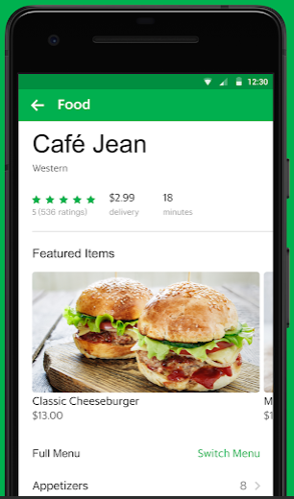
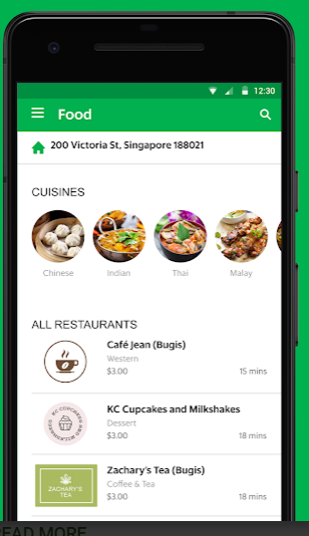
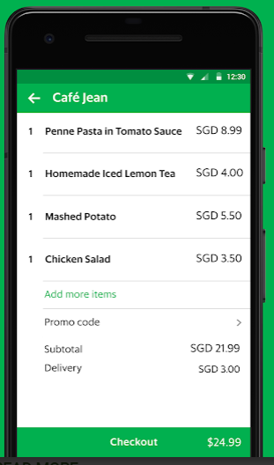
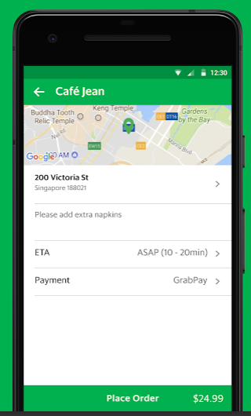
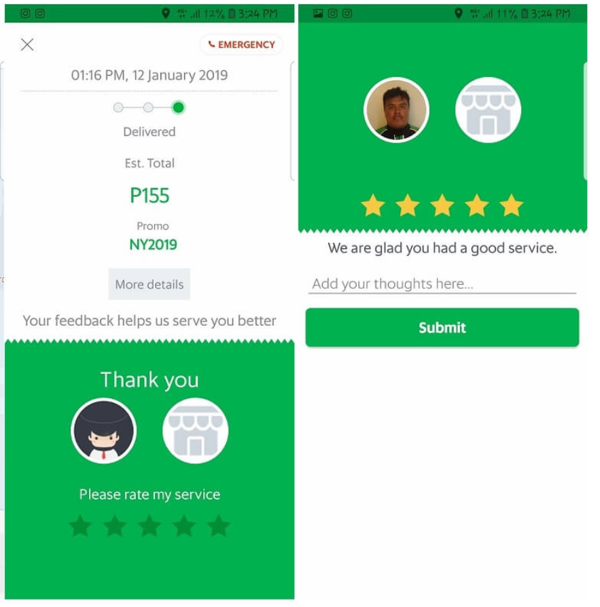
UA1 -Tìm kiếm quán ăn
UA2 -Đặt món ăn
UA3 - Quản lý lịch sử đặt món
Ví dụ - [KHÁCH ĐẶT HÀNG Grab] USER STORY MAP
User Activities

ID | User Activity | Business Rules
UA2 | Đặt món ăn | BR1: Nếu thanh toán bằng Thẻ, phải là thẻ nội địa, ko chấp nhận thẻ Visa/Master BR2: Khách ko được Hủy đơn khi Nhà hàng đã xác nhận đang Chế biến
Story Backbone
1 | 2 | 3 | 4 | 5 | 6 | 7 | 8
Chọn quán ăn | Xem danh sách món ăn | Chọn món và nhập số lượng | Xác nhận đơn hàng | Đợi xác nhận của Shipper | Xác nhận đơn hàng cho Shipper | Xem lộ trình di chuyển của đơn hàng | Cảm nhận về dịch vụ
Tasks/User Stories
* Tìm kiếm quán ăn theo sở thích, vị trí * Xem thông tin chi tiết của quán ăn * Xem rating của quán * Xem review * Xem có giảm giá không | * Tìm kiếm món * Xem theo danh mục món ăn * Xem tên món ăn và giá tiền | * Nhập số lượng món đặt * Chọn món * Có thể chọn nhiều món * Xóa món đã chọn * Chỉnh sửa số lượng đặt | * Nhập địa chỉ giao hàng * Chỉnh sửa địa chỉ giao hàng * Xem thông tin đơn hàng đã đặt * Nhập Mã giảm giá * Xem danh sách các phương thức thanh toán * Chọn phương thức thanh toán * Đổi phương thức thanh toán * Xác nhận đặt hàng | * Nhận được xác nhận đã tìm được Shipper * Xem được thông tin của shipper | * Xác nhận sẽ đặt hàng cho shipper | * Xem chi tiết lộ trình đơn hàng đang ở giai đoạn nào | * Khi đã nhận hàng, nhập rating cho shipper * Nhập tiền Tip nếu có * Report cho Grab nếu cần
Expectations for Grab Food (Software Requirements)
* Cho phép Tìm kiếm quán ăn theo sở thích, vị trí * Hiển thị danh sách quán ăn theo rating từ cao --> thấp * Hiển thị thông tin chi tiết của quán …..... | * Hiển thị danh sách món ăn theo danh mục * Hiển thị tên món, hình ảnh món, giá tiền (giá gốc và giá khuyến mãi (nếu có) | * Cho phép Dễ dàng chỉnh sửa số lượng món * Cho chọn được nhìu món | * Hiển thị đơn hàng rõ ràng, có danh sách món, giá tiền (gốc + khuyến mãi) * Cho áp dụng mã giảm giá * Hiển thị danh sách các phương thức thanh toán * Cho phép Chọn phương thức thanh toán * Kết nối đến Ví * Kết nối đến tài khoản ngân hàng * Cho cập nhật địa chỉ giao hàng, thông tin người nhận | * Request đơn hàng cho shipper * Thông báo tình trạng nhận đơn hàng từ shipper trong thời gian ngắn nhất có thể (<3s) * Cho phép Xem thông tin chính xác của shipper | * Cho phép xác nhận nhanh nhất có thể * Gửi xác nhận đến shipper | * Hiển thị lộ trình di chuyển của đơn hàng * Thông báo khi shipper đã đến | * Cho Nhập rating cho shipper * Cho phép user chọn số tiền Tip và xác nhận * Report cho Grab về đơn hàng nếu cần

